季排名
2019年六都第1季建物買賣移轉棟數增減率
 | 2017第4季 | 2018第1季 | 季增減率
高雄市 |  |  | 5.14%
臺南市 |  |  | 3.56%
新北市 |  |  | -10.92%
臺北市 |  |  | -15.03%
桃園市 |  |  | -15.83%
臺中市 |  |  | -18.95%
2019年六都第1季建物買賣移轉棟數增減率
區域 | 季增減率 | 排名
高雄市 | 5.14% | 1
臺南市 | 3.56% | 2
新北市 | -10.92% | 3
臺北市 | -15.03% | 4
桃園市 | -15.83% | 5
臺中市 | -18.95% | 6

區域 | 10712 | 10801 | 10802 | 10803 | 季增減率 | 月增減率
臺北市 | 2138 | 2293 | 1423 | 2055 | -15.03% | 44.41%
 |  | 5771
新北市 | 4588 | 4872 | 3214 | 4613 | -10.92% | 43.53%
 |  | 12699
桃園市 | 2978 | 3092 | 1769 | 2692 | -15.83% | 52.18%
 |  | 7553
臺中市 | 3693 | 3839 | 2222 | 3222 | -18.95% | 45.00%
 |  | 9283
臺南市 | 1787 | 2149 | 1200 | 2001 | 3.56% | 66.75%
 |  | 5350
高雄市 | 2762 | 3519 | 1977 | 3808 | 5.14% | 92.62%
 |  | 9304

圖表
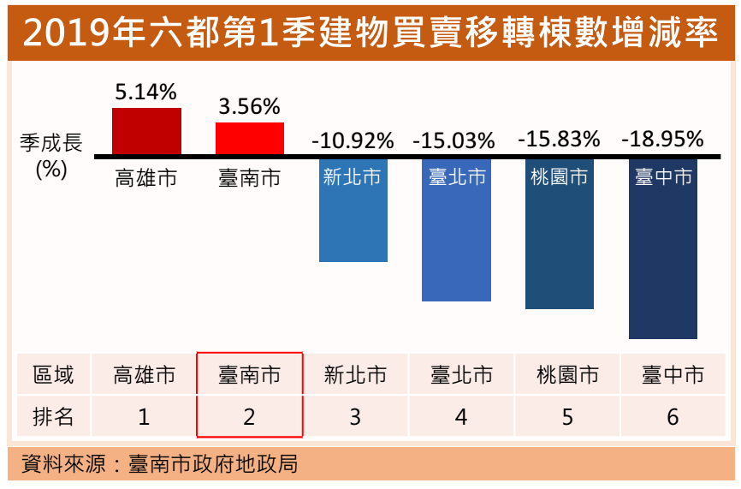
2019年六都第1季建物買賣移轉棟數增減率
 | 2017第4季 | 2018第1季 | 季增減率
高雄市 |  |  | 5.14%
臺南市 |  |  | 3.56%
新北市 |  |  | -10.92%
臺北市 |  |  | -15.03%
桃園市 |  |  | -15.83%
臺中市 |  |  | -18.95%
2019年六都第1季建物買賣移轉棟數增減率
區域 | 2017第4季 | 2018第1季 | 季增減率 | 排名
高雄市 | 8849 | 9304 | 5.14% | 1
臺南市 | 5166 | 5350 | 3.56% | 2
新北市 | 14256 | 12699 | -10.92% | 3
臺北市 | 6792 | 5771 | -15.03% | 4
桃園市 | 8973 | 7553 | -15.83% | 5
臺中市 | 11453 | 9283 | -18.95% | 6

2019年六都第1季建物買賣移轉棟數增減率
 | 2017第4季 | 2018第1季 | 季增減率
高雄市 |  |  | 5.14%
臺南市 |  |  | 3.56%
新北市 |  |  | -10.92%
臺北市 |  |  | -15.03%
桃園市 |  |  | -15.83%
臺中市 |  |  | -18.95%

